상품제안서
감성 전구 모양 미니 USB 가습기 LED 조명 무드등 가습기 데스크테리어 | 상품코드: F29128

 |  |  |  |  |  |  | 02-412-0044 | www.easy1.co.kr
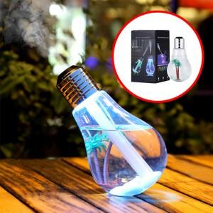

【상세/제작정보】

【인쇄/포장옵션】 | / 포장불가능

【공급단가】 | 수량 | 50~ | 100~ | 500~ | 1,000~ | 2,000~
*VAT별도 | 단가 | 5,140원 | 5,060원 | 4,930원 | 4,840원 | 4,710원

【상품 URL】 | http://www.easy1.co.kr/src/goods_detail.php?gdno=29128

